Úvod
Strategický rámec MAP do roku 2025

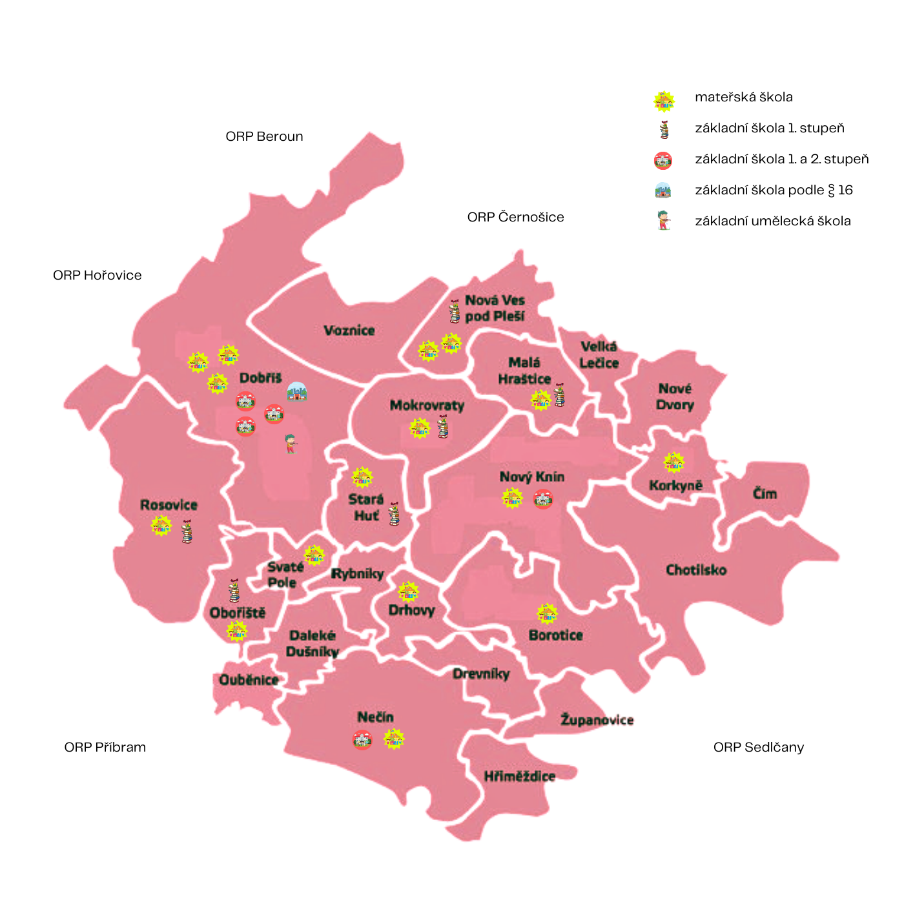
Místního akčního plánu rozvoje vzdělávání ORP Dobříš

Jun-23

Místní akční plán rozvoje vzdělávání ORP Dobříš, reg. č. CZ.02.3.68/0.0/0.0/20_082/0020383

Pokyny, info
Pokyny, informace k tabulkám

Sloupec Výdaje projektu - celkové výdaje projektu
Investiční záměr předložený do výzvy IROP nebude moci být předložen na částku vyšší, než bude částka zde uvedená.

Sloupec Výdaje projektu - z toho předpokládané výdaje EFRR
Vyplňujte bez ohledu na očekávaný zdroj financování.
Předpokládané výdaje EFRR jsou závislé na míře spolufinancování v jednotlivých regionech:

Kraj | Typ regionu | Podíl EFRR
Praha | více rozvinutý | 40 %
Jihočeský | přechodový | 70 %
Jihomoravský | přechodový | 70 %
Plzeňský | přechodový | 70 %
Středočeský | přechodový | 70 %
Vysočina | přechodový | 70 %
Karlovarský | méně rozvinutý | 85 %
Královéhradecký | méně rozvinutý | 85 %
Liberecký | méně rozvinutý | 85 %
Moravskoslezský | méně rozvinutý | 85 %
Pardubický | méně rozvinutý | 85 %
Zlínský | méně rozvinutý | 85 %
Olomoucký | méně rozvinutý | 85 %
Ústecký | méně rozvinutý | 85 %

Označení relevantních políček "Typ projektu"
Ve sloupcích tabulky, které se týkají typu projektu (resp. jeho zaměření/podporovaných oblastí) je třeba vždy označit křížkem (zaškrtnout) relevantní políčko. V případě, že nebude zaškrtnuto relevantní pole, nebude možné v dané oblasti v IROP projekt realizovat (žádost o podporu neprojde hodnocením přijatelnosti). Oblastí může být zakřížkováno více podle zaměření projektu. Je třeba věnovat pozornost poznámkám pod tabulkami a upřesnění ve vazbě na některé typy/zaměření projektů.
Ve výzvě IROP na základní školy bude muset být projekt zaměřen alespoň na jednu z následujících aktivit (typy projektu, které musí být zaškrtnuty v SR MAP):
a) odborné učebny s vazbou na podporovanou oblast;
b) konektivita;
c) budování zázemí družin a školních klubů;
d) v případě projektů CLLD rekonstrukce učeben neúplných škol.
Ostatní typy projektů (zázemí pro školní poradenské pracoviště, vnitřní/venkovní zázemí pro komunitní aktivity vedoucí k sociální inkluzi) nebude možné podpořit jako samostatné projekty v IROP, ale aktivity mohou být součástí způsobilých výdajů, pokud budou v SR MAP zaškrtnuty.
V IROP budou způsobilé i výdaje na zázemí pro pedagogické a nepedagogické pracovníky, tato aktivita se v SR MAP neuvádí, ale při odhadu kalkulací nákladů na projekt tento případný výdaj zohledněte.

Základní umělecké školy (ZUŠ)
V případě, že je plánováno žádat o podporu investičního záměru do IROP, je třeba uvést záměr ZUŠ na listě "zájmové, neformální, celoživotní učení"

Formát odevzdávání tabulek
Tabulky je třeba odevzdávat ve formátu pdf opatřené podpisem oprávněné osoby a současně ve formátu xls (tento formát bez el.podpisu). Obsah obou formátů musí být totožný.

Předávání tabulek
Vyplněné tabulky investičních priorit se stávají součástí Strategického rámce MAP do roku 2025 v daném území. Schválený/aktualizovaný Strategický rámec MAP (SR MAP) je zaslán sekretariátu Regionální stálé konference a jeho prostřednictvím je zveřejněn na stránkách https://www.mmr.cz/cs/microsites/uzemni-dimenze/map-kap/stratigicke_ramce_map . Na území hlavního města Prahy je SR MAP uveřejněn na webových stránkách městské části, resp. správního obvodu ORP.

